PD
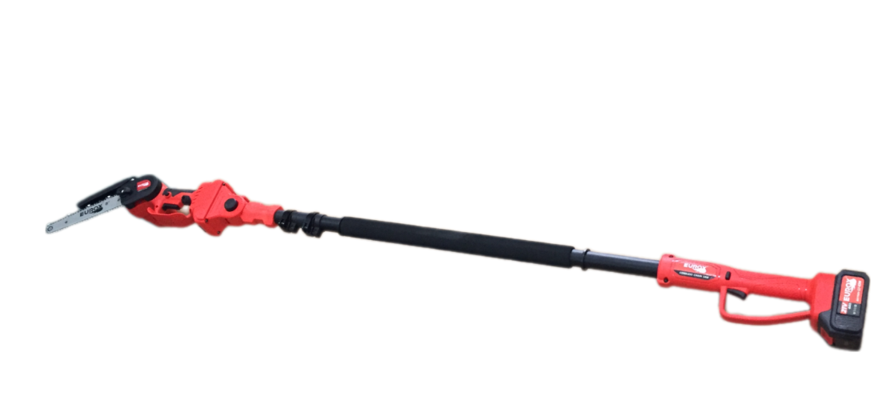
เลขที่ SKU : 05-004-670 วันที่ : 27/11/2023
1. ข้อมูลสินค้า |  |  |  | รูปสินค้า
ประเภท (กลุ่มหลัก) |  | ประเภท (กลุ่มรอง)
ชื่อภาษาไทย | เลื่อยโซ่ไร้สาย 8 นิ้ว EUROX Z พร้อมด้าม 2.5 m. | ชื่อภาษาอังกฤษ | CORDLESS CHAINSAW 8" EUROX Z (with telescope pole 2.5M)
รหัสสินค้า | 05-004-670 | Barcode | 8859007715040
สถานะสินค้า | N | รหัสทีมขาย
รุ่น (Model) |  | ยี่ห้อ
สีตัวสินค้า | แดง-ดำ | สีของบรรจุภัณฑ์ | น้ำตาล
ทำจากวัสดุ | เหล็ก - พลาสติก | ประเทศผู้ผลิต | สาธารณรัฐประชาชนจีน
ผู้ผลิต | S86 เครื่องมือไร้สาย

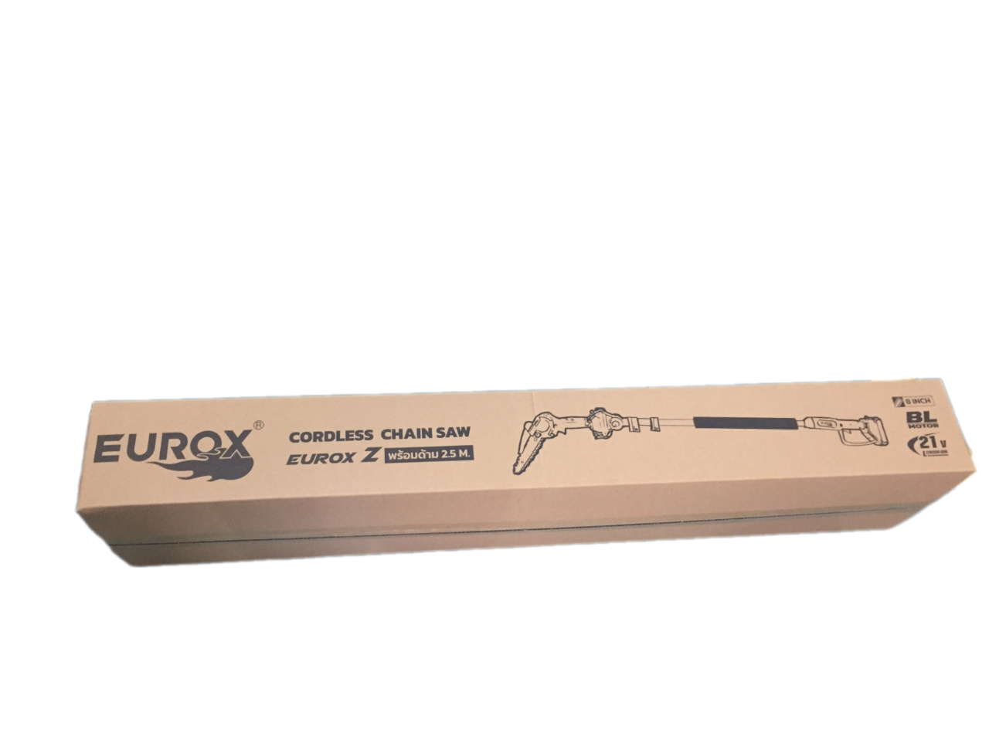
2. คุณสมบัติ |  |  |  | รูปบรรจุภัณฑ์
แบตเตอรี่ | 21 โวลต์ | ขนาดบาร์ | 8 นิ้ว
ความเร็วรอบ | 2750 รอบ/นาที | ด้ามจับยาว | 2.5 เมตร

3. รายละเอียดบรรจุภัณฑ์
ขนาดสินค้า (ซม.) | 285x16x13 (ไม่รวมบรรจุภัณฑ์) | น้ำหนักสินค้า (กก.) | 3.32 (ไม่รวมบรรจุภัณฑ์)
ขนาดกล่อง 1 (ซม.) | 132x27x16 | ขนาดบรรจุ (กล่อง) | 1 SET
ขนาดกล่อง 2 (ซม.)
 |  | น้ำหนักรวมสินค้า (กก.) | 4.52
บาร์โค้ดกล่อง | 8859007715040 | ขนาดลัง (ซม.) | 133x56x35
ขนาดบรรจุ (ลัง) |  | น้ำหนักลังรวมสินค้า (กก.) |  | อุปกรณ์ภายในกล่อง

4. อุปกรณ์ภายในกล่อง
-เลื่อยโซ่ไร้สาย 8 นิ้ว EUROX Z -แบตเตอรี่ 21V -ไขควง -ที่ชาร์จแบต -คู่มือ -ใบรับประกัน -ขวดน้ำมัน -ด้ามจับ -สายสะพายบ่า

5. วิธีการใช้งาน
ใช้สำหรับเลื่อยไม้

6. จุดเด่น จุดขาย ของสินค้า
-ด้ามจับยาว 2.5 เมตร -เลื่อยโซ่ไร้สายประสิทธิภาพสูง ที่มีน้ำหนักเบา
 |  |  |  | รูปลังสินค้า

7. การรับประกัน
ระยะเวลารับประกัน (เดือน) | 12 ระบุ
ประเภทการรับประกัน | เครื่องใช้ไฟฟ้า
เงื่อนไขการรับประกัน | 1.บริษัทฯ จะบริการซ่อมและเปลี่ยนอะไหล่ โดยไม่คิดมูลค่าแก่สินค้าที่จัดจำหน่ายโดยบริษัทฯในกรณีที่ความเสียหายเกิดจากความผิดพลาดของโรงงานผู้ผลิต ภายในระยะเวลา 6 เดือนนับจากวันที่ซื้อ (ทั้งนี้ดูจากใบเสร็จรับเงินของทางร้านค้าที่สั่งซื้อและใบรับประกัน)2.การรับประกันจะสิ้นสุดลง จากการใช้ผิดประเภท หาก ถอด ซ่อม ดัดแปลงโดยบุคคลภายนอก ชำรุดจากอุบัติเหตุ การขนส่ง อัคคีภัย ภัยธรรมชาติ ความแปรปรวนของระบบกระแสไฟฟ้าหรือเครื่องปั่นไฟ การดูแลรักษาไม่ถูกต้องตามที่ระบุไว้ในคู่มือ 3.การรับประกันนี้จะไม่รวม ออฟชั่นเสริม ตามที่ระบุไว้ในคู่มือ กรณีที่มีปัญหาทางบริษัทจะไม่รับประกันทุกกรณี 4.การรับประกันนี้ไม่รวมถึงค่าขนส่ง หากต้องการให้บริษัทฯบริการถึงสถานที่ จะมีค่าใช้จ่าย5.ใบรับประกันหาย บริษัทฯไม่ออกให้ใหม่ ใบรับประกันนี้ไม่สามารถโอนให้ผู้อื่นได้ ใช้ได้เฉพาะเครื่องที่มีเบอร์เครื่องตรงกันเท่านั้น

8. ข้อมูล สคบ.
ชื่อสินค้า | เลื่อยโซ่ไร้สาย 8 นิ้ว EUROX Z พร้อมด้าม 2.5 m.
ผลิตจากประเทศ | เลือกประเทศ
จัดจำหน่ายโดย | บริษัท คิงบางกอก อินเตอร์เทรด จำกัด
 | 541,543,545 ซอย 39/1 แขวงท่าแร้ง เขตบางเขน กรุงเทพมหานคร 10220 |  |  | รูป Barcode

 | เลขประจำตัวผู้เสียภาษี: 0105545012035 สำนักงานใหญ่ | โทรศัพท์: 02-509-3850 | โทรสาร: 02-509-3856
บรรจุ | 1 ตัว/กล่อง
วิธีการใช้ | ใช้สำหรับเลื่อยไม้
คำเตือน | ขณะใช้งานหรือเลิกใช้งาน ควรเก็บอุปกรณ์ให้พ้นมือเด็กเพื่อความปลอดภัย
ราคา | ระบุ ณ จุดขาย
วันที่ผลิต

9. ข้อควรระวัง
คำเตือน | ขณะใช้งานหรือเลิกใช้งาน ควรเก็บอุปกรณ์ให้พ้นมือเด็กเพื่อความปลอดภัย
ข้อแนะนำในการใช้งาน | ห้ามดัดแปลงสินค้า

MK
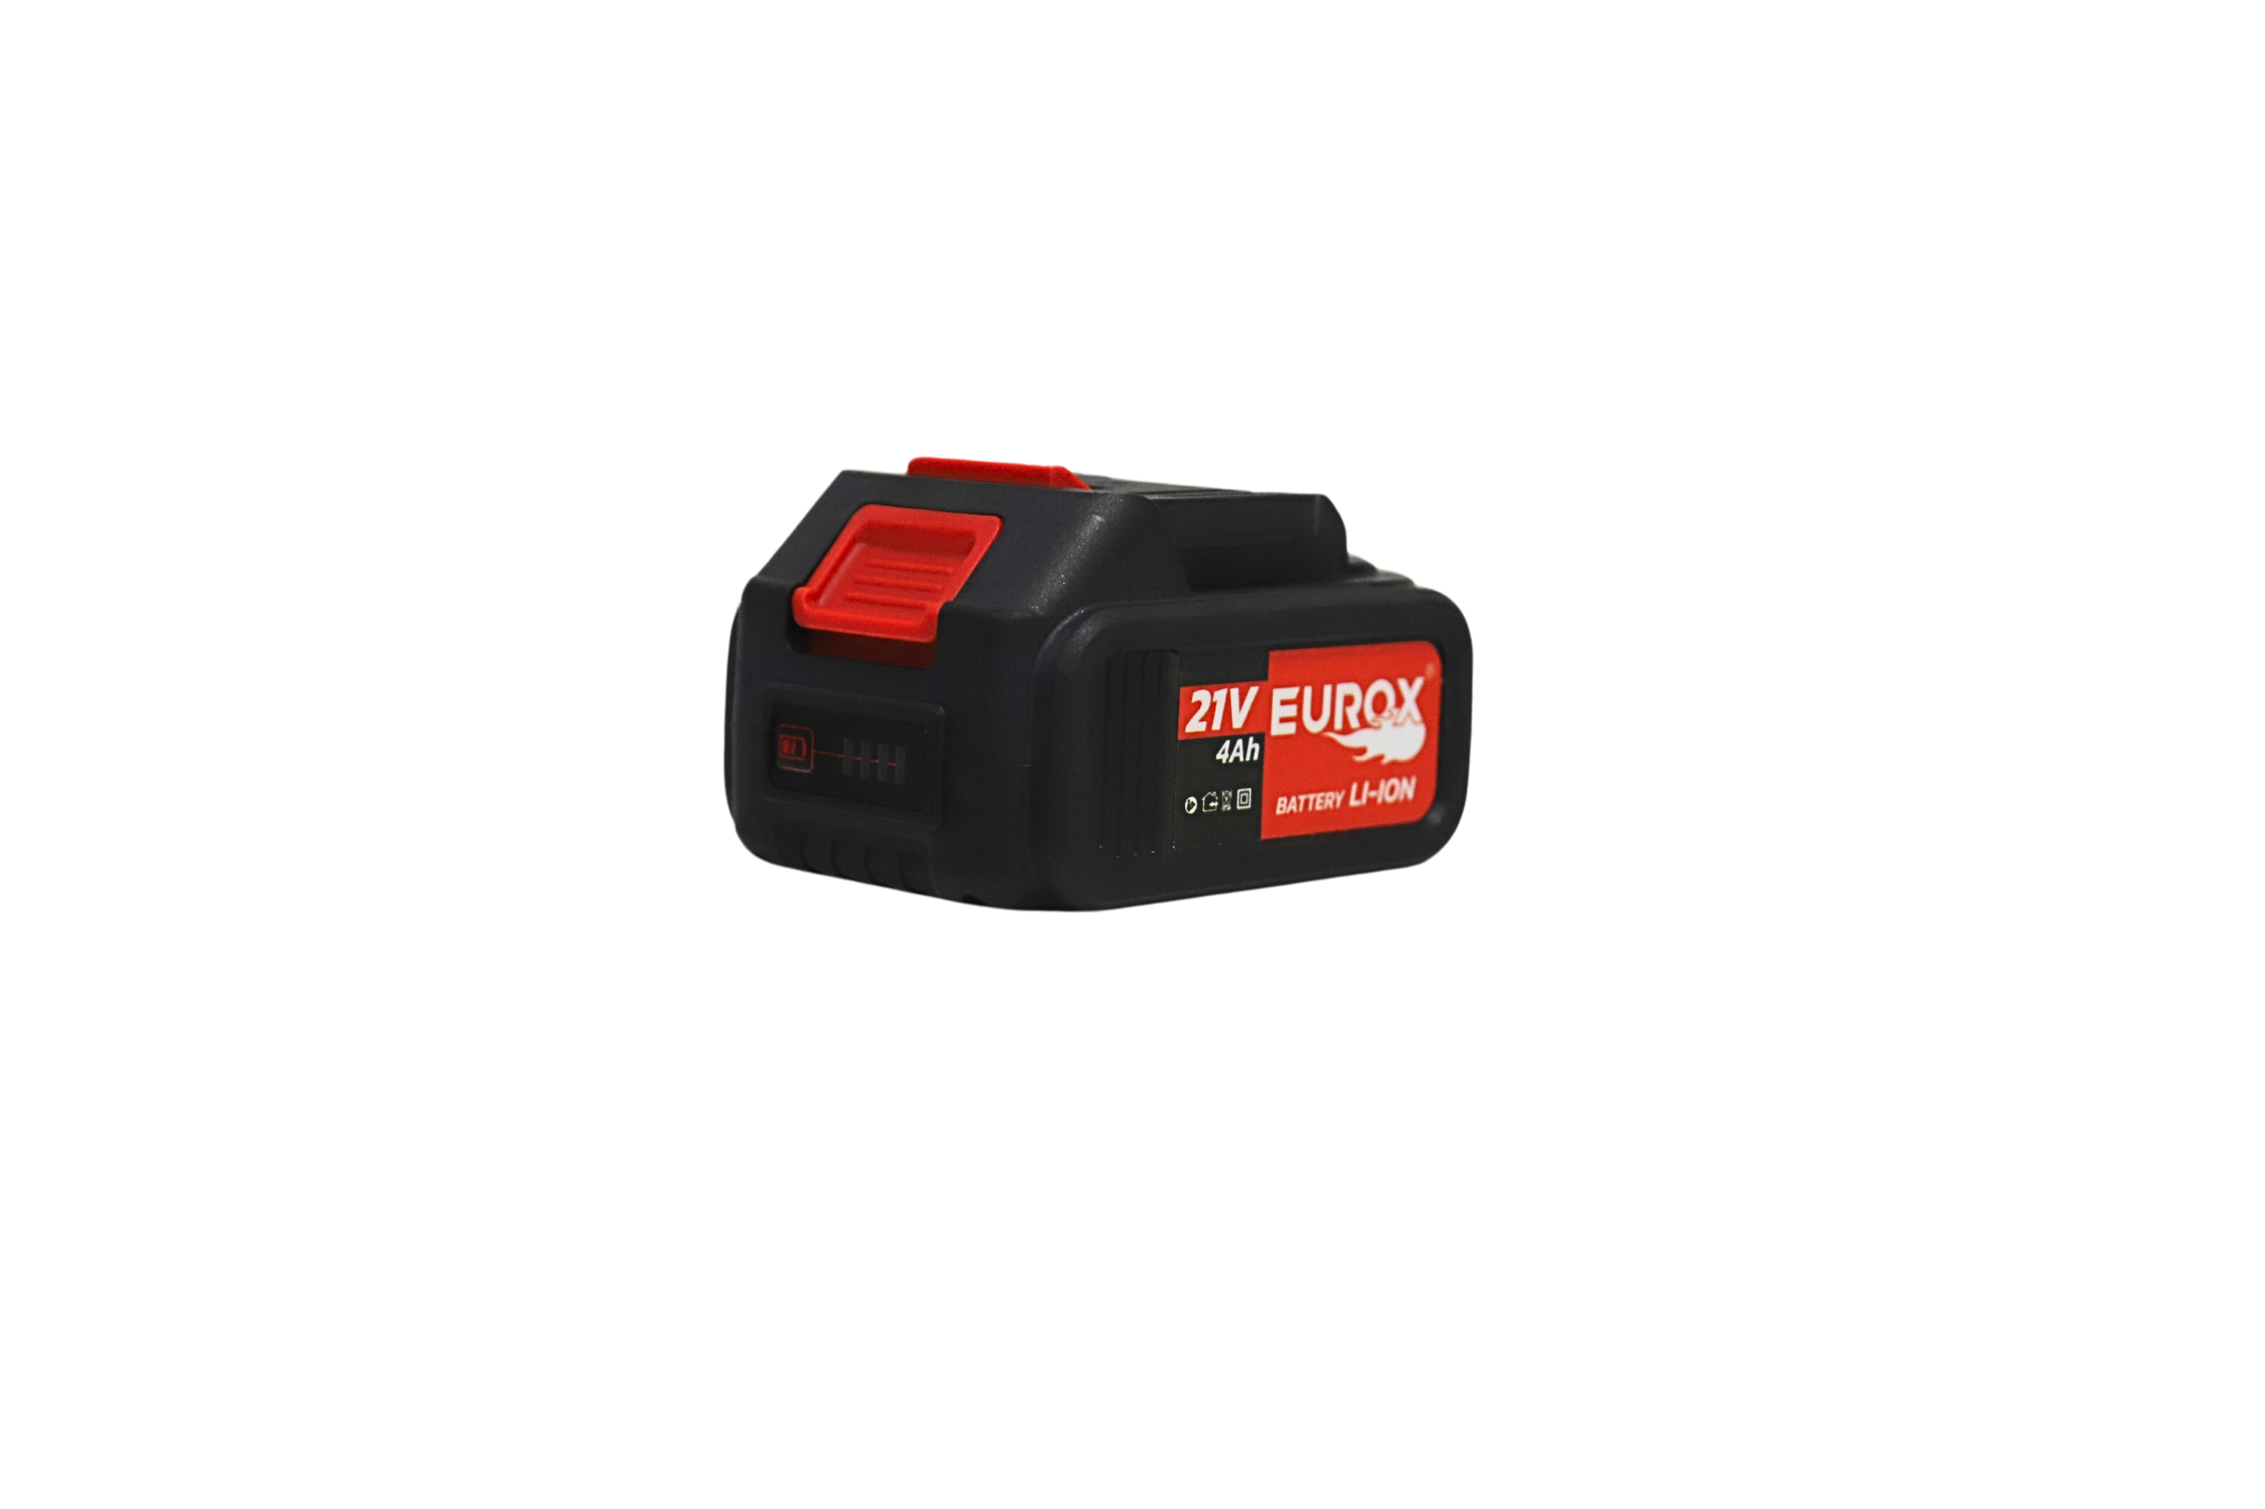
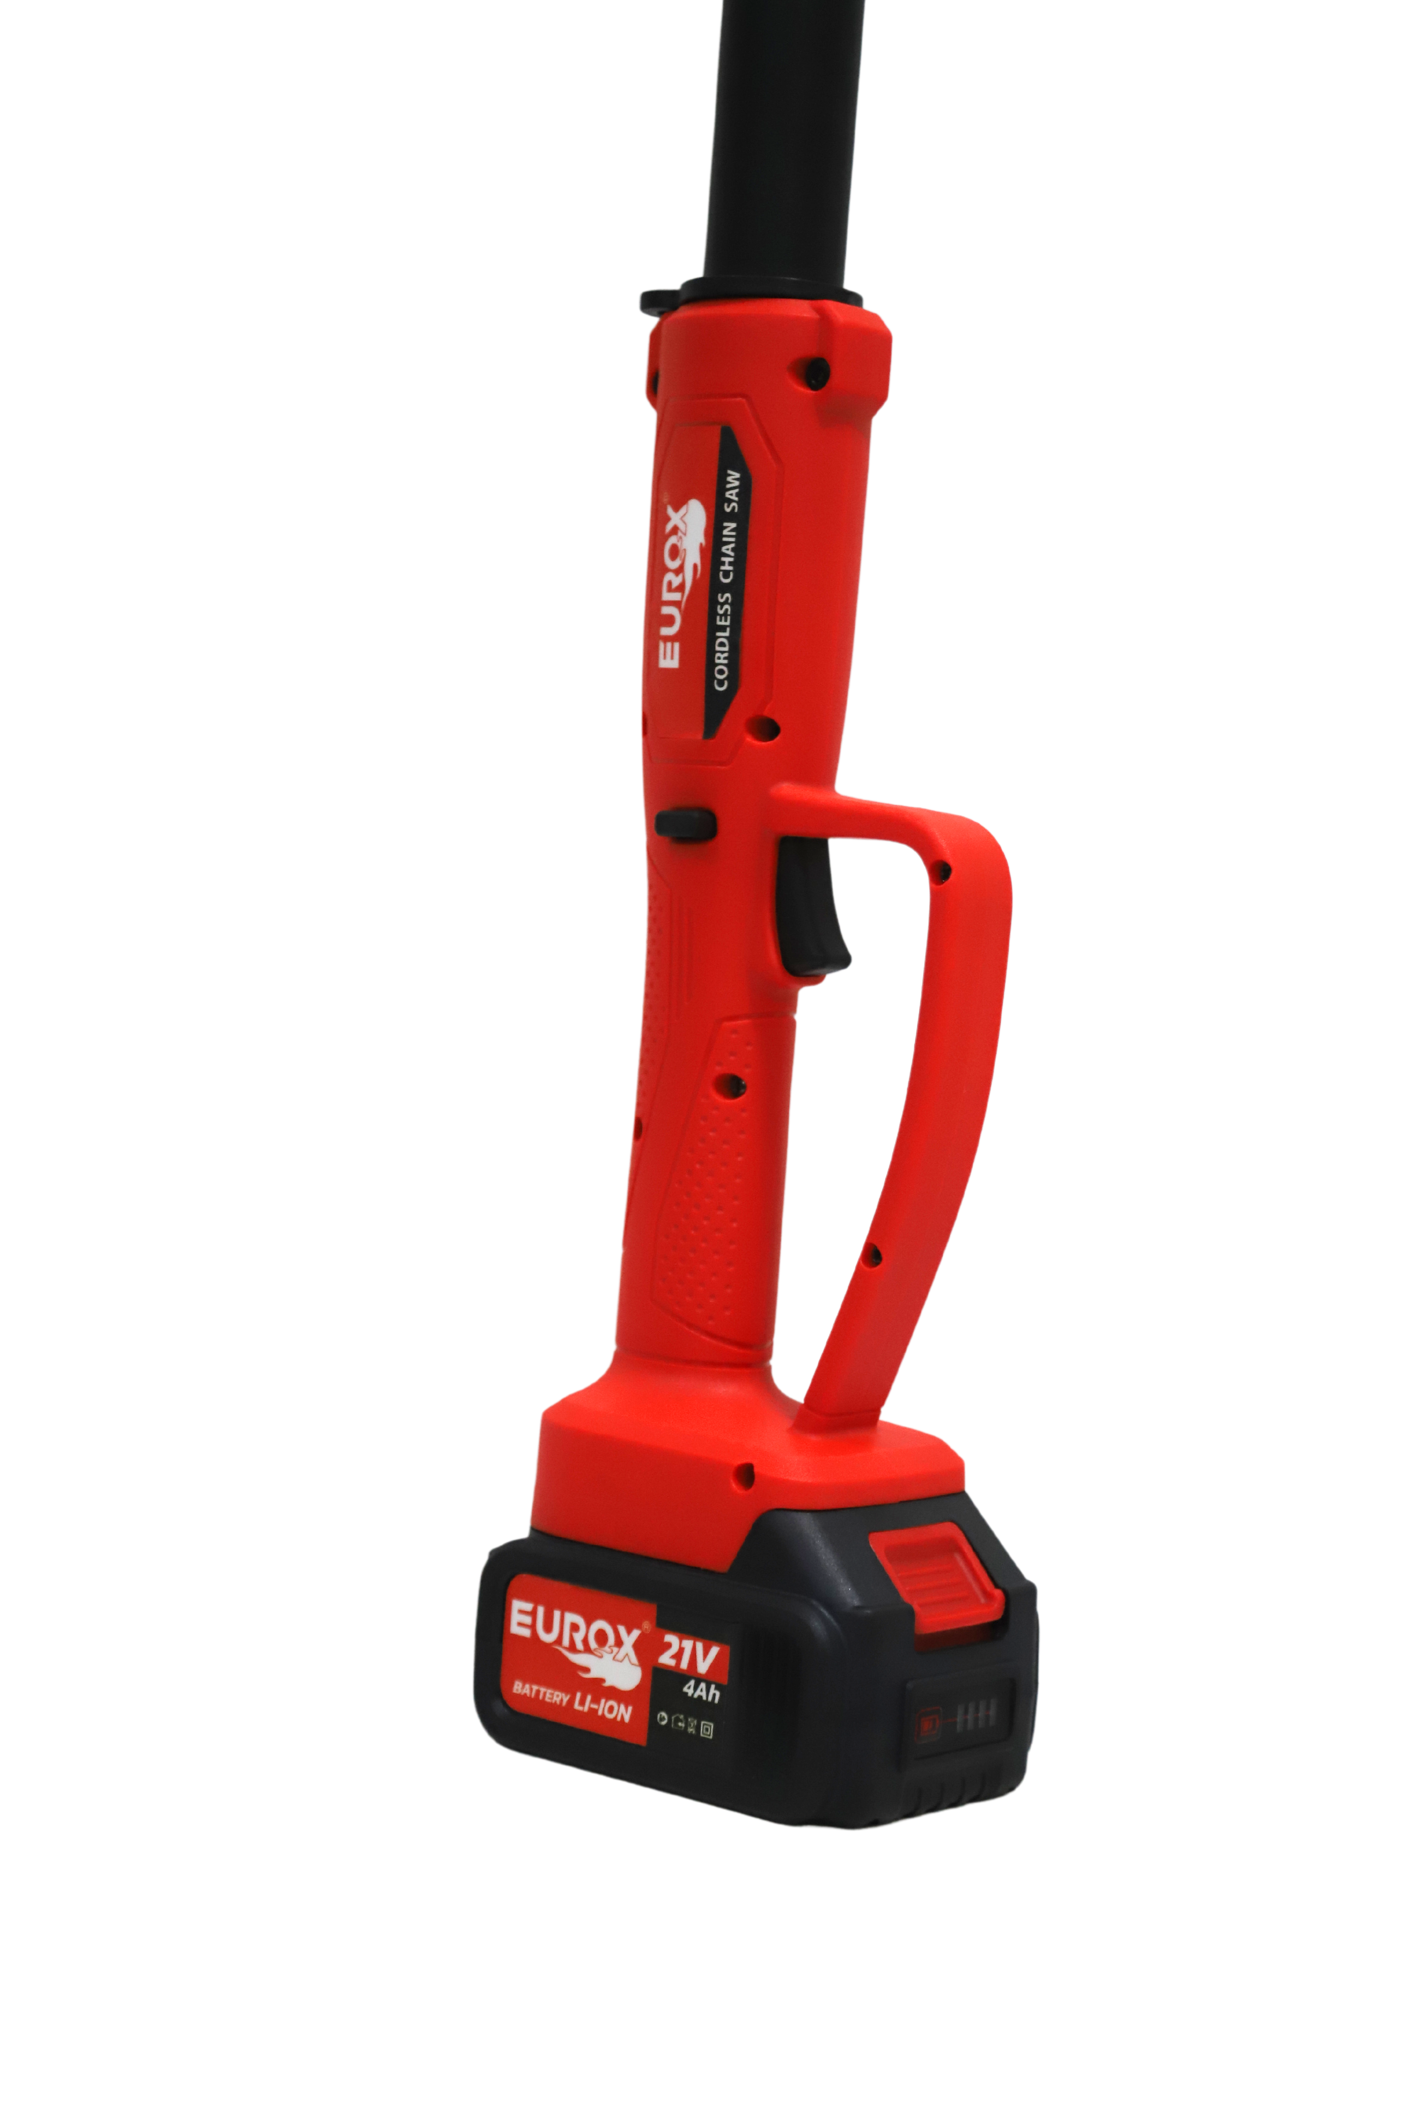
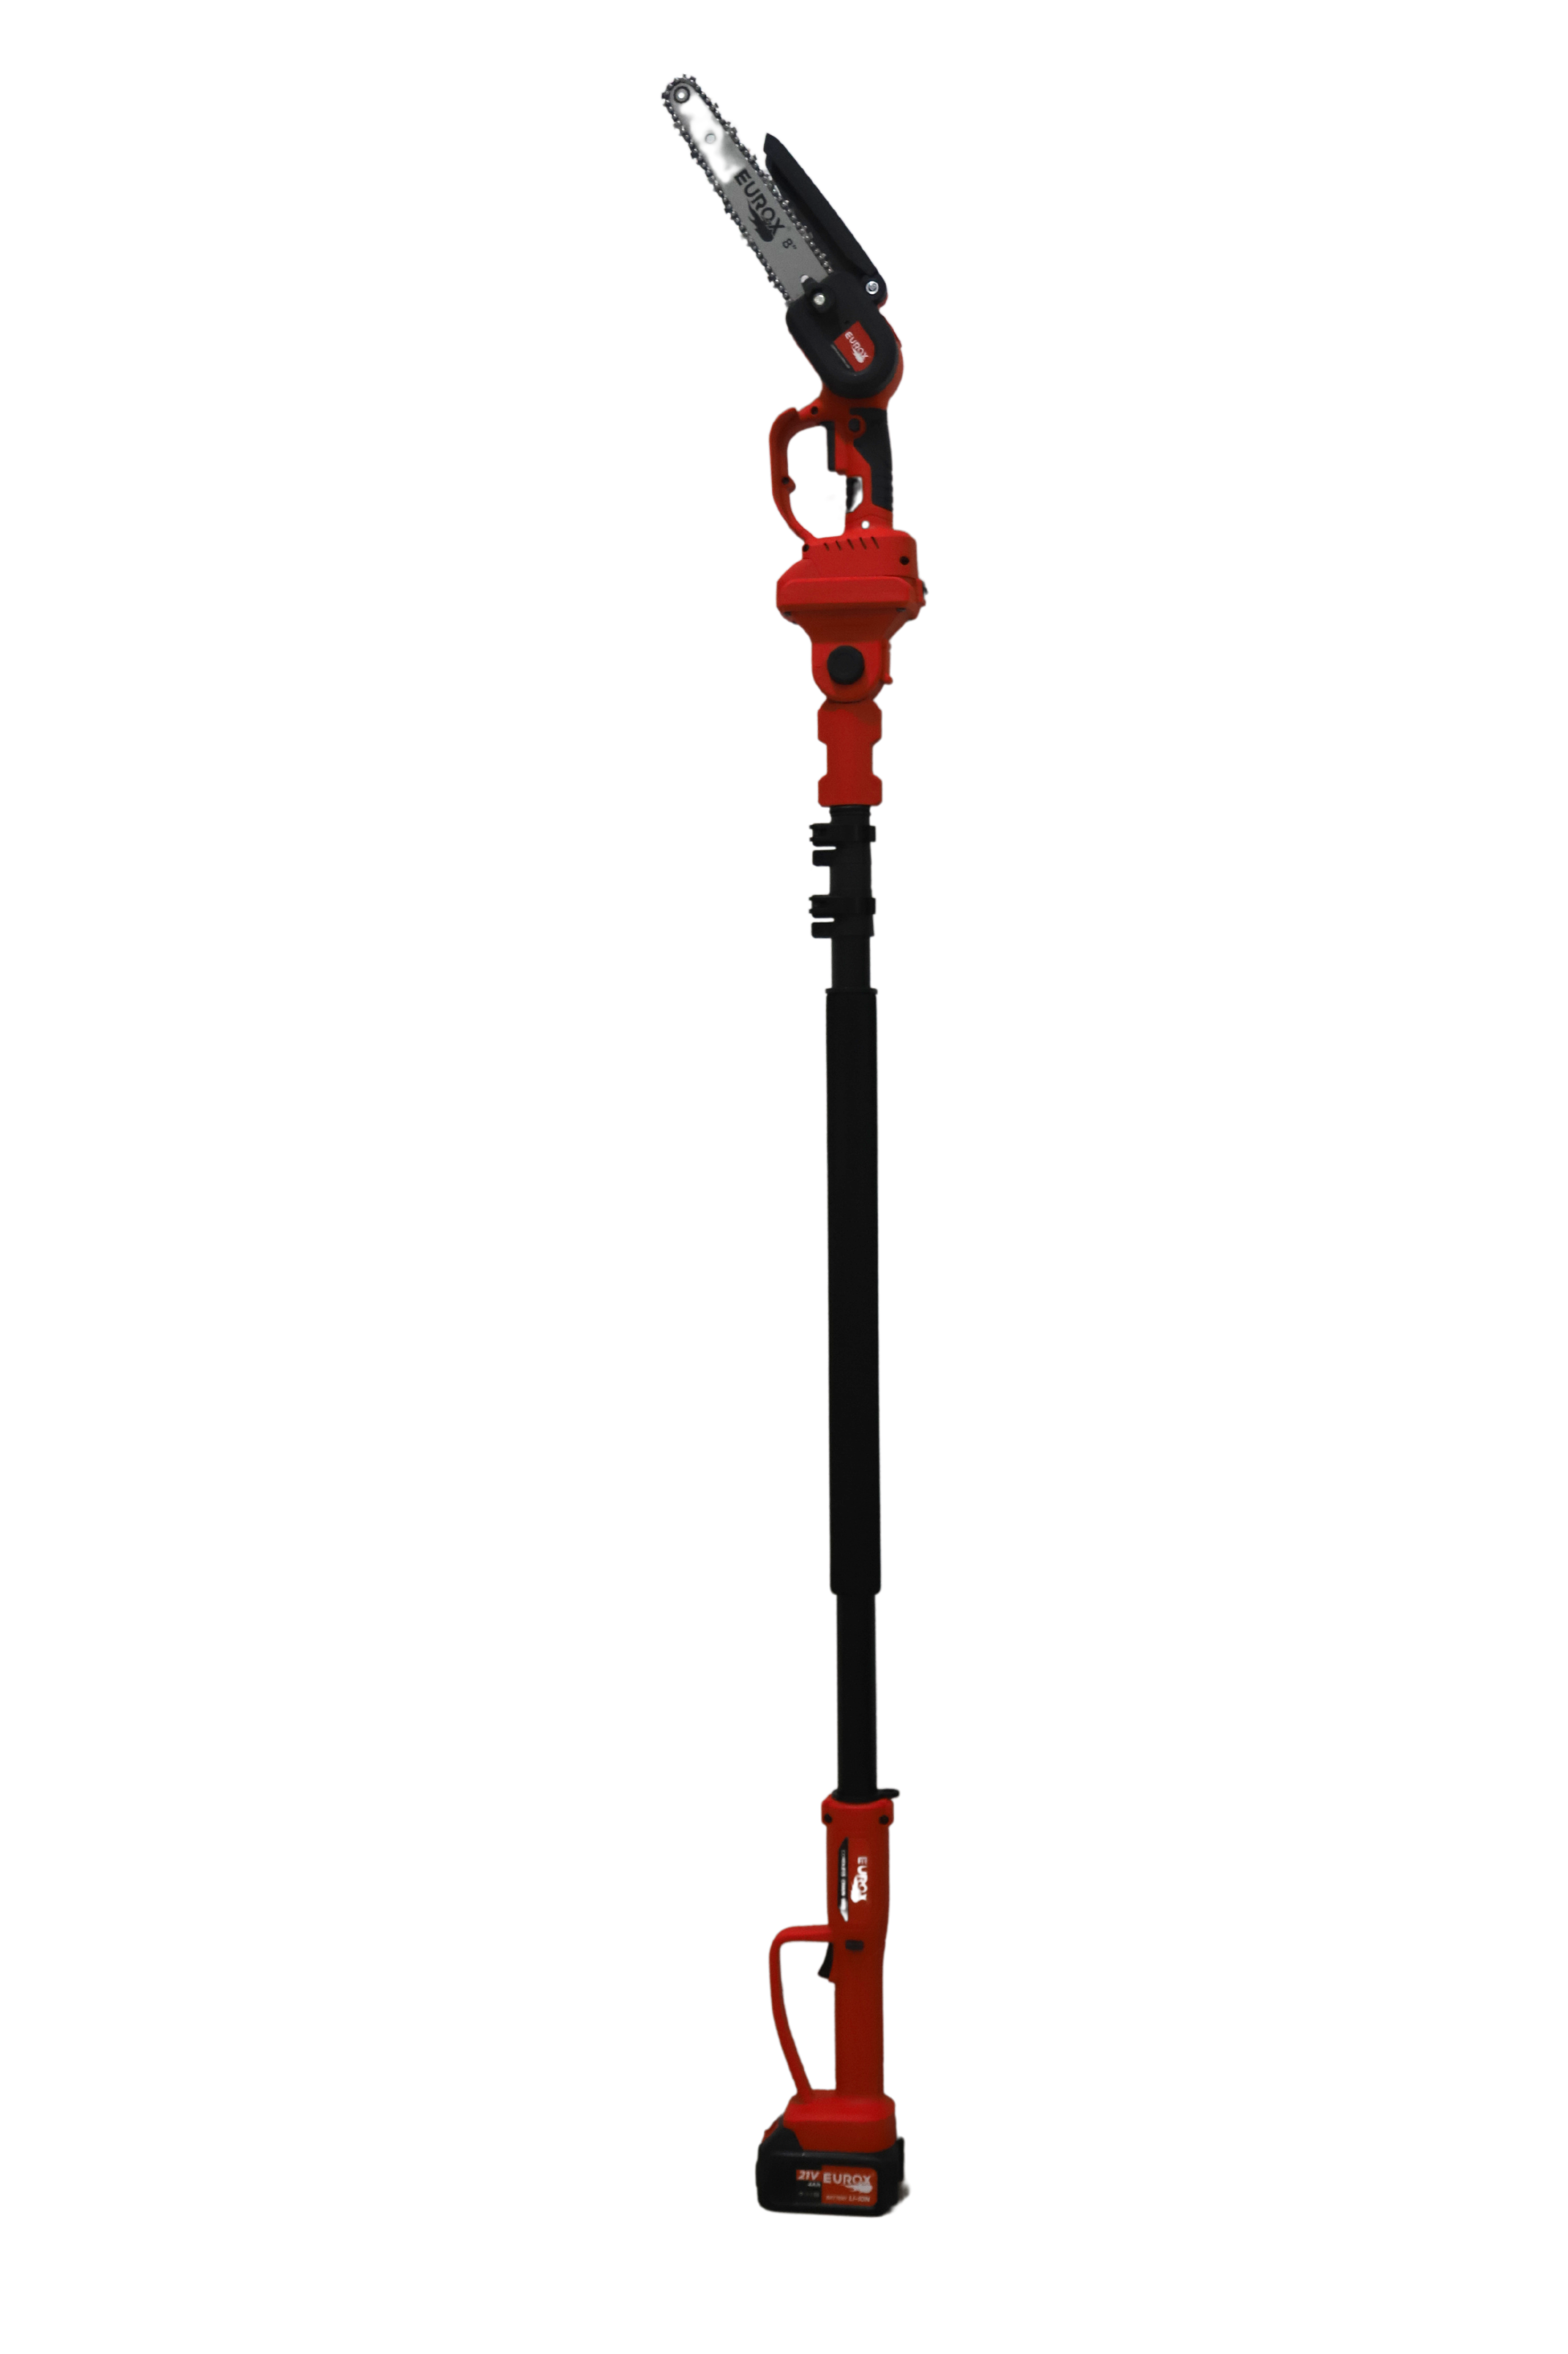
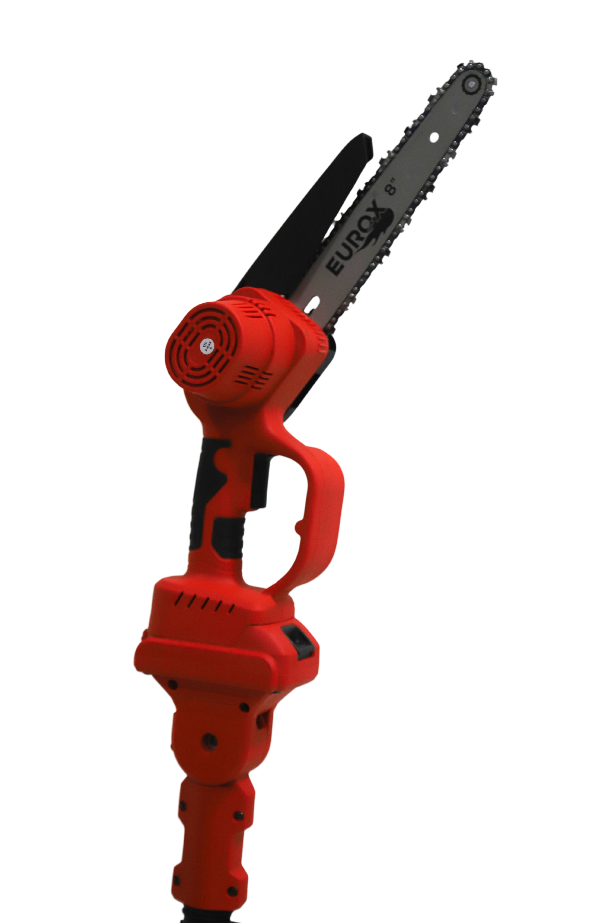
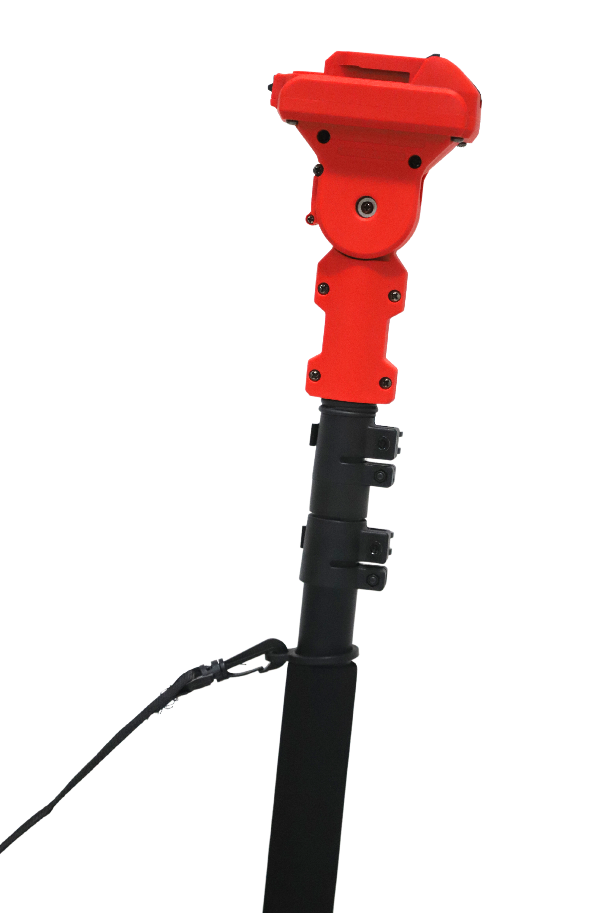
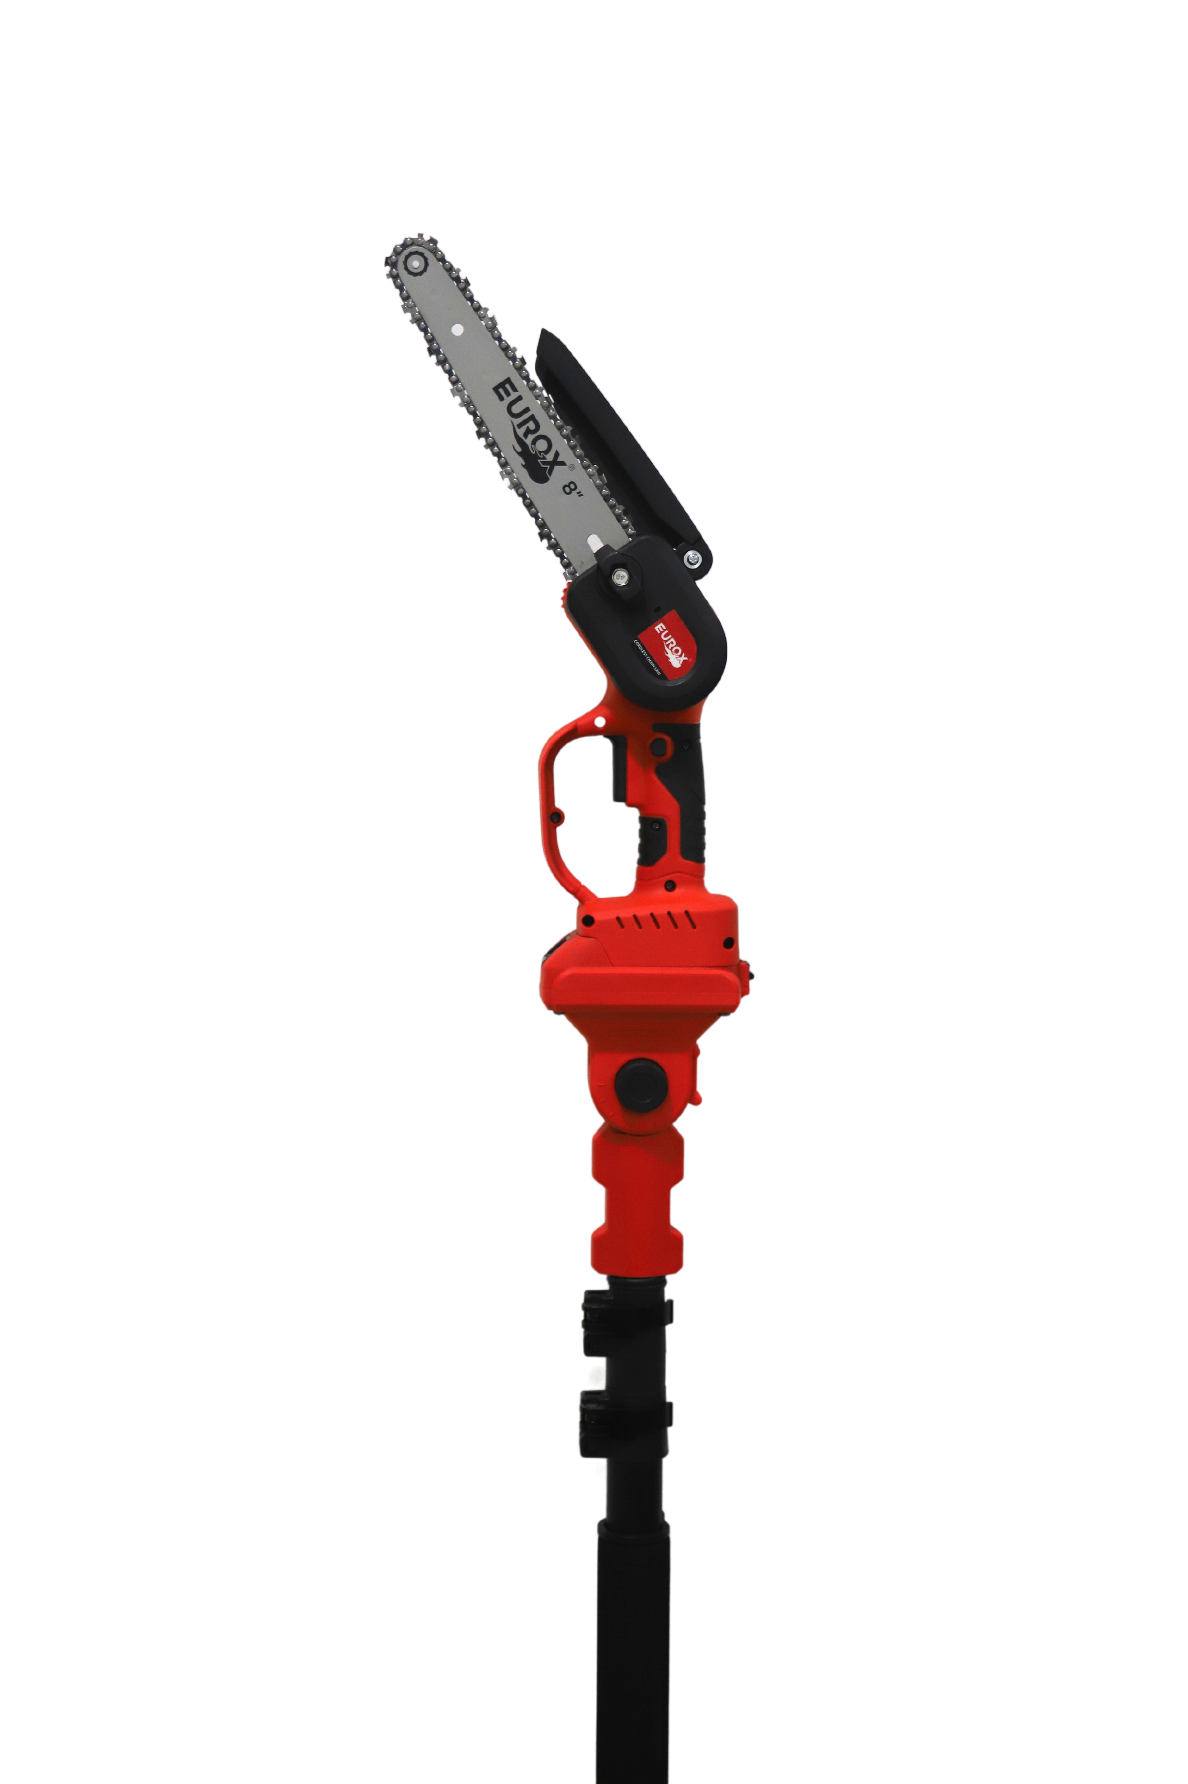
เลขที่ SKU : 05-004-670 วันที่ : 27/11/2023
1. ข้อมูลสินค้า |  |  |  |  |  | รูปสินค้าตัวจริง
ประเภท (กลุ่มหลัก) |  |  | ประเภท (กลุ่มรอง)
ชื่อภาษาไทย | เลื่อยโซ่ไร้สาย 8 นิ้ว EUROX Z พร้อมด้าม 2.5 m. |  | ชื่อภาษาอังกฤษ | CORDLESS CHAINSAW 8" EUROX Z (with telescope pole 2.5M)
รหัสสินค้า | 05-004-670 |  | Barcode | 8859007715040
สถานะสินค้า | N |  | รหัสทีมขาย
รุ่น (Model) |  |  | ยี่ห้อ
สีตัวสินค้า | แดง-ดำ |  | สีของบรรจุภัณฑ์ | น้ำตาล
ทำจากวัสดุ | เหล็ก - พลาสติก |  | ประเทศผู้ผลิต | สาธารณรัฐประชาชนจีน
ผู้ผลิต | S86 เครื่องมือไร้สาย

2. ราคาสินค้า |  |  |  |  |  | รูปแพ็คเกจตัวจริง
ราคาตั้ง | 5,490.00 บาท
ราคาปลีก | 4,190.00 บาท
ราคาส่ง (SEMI) | 3,290.00 บาท |  |  | GP | 38.48%
ราคาส่ง (S1) | 0.00 บาท | จำนวน | 0 ตัว | GP | 0.00%
ราคาส่ง (S2) | 0.00 บาท | จำนวน | 0 ตัว | GP | 0.00%
ราคาส่ง (S3) | 0.00 บาท | จำนวน | 0 ตัว | GP | 0.00%
ราคา (ผจก) | 0.00 บาท |  |  | GP | 0.00%
ราคาปลีก MT | 4,190.00 บาท |  |  | GP | 51.70%
ราคาส่ง MT | 3,290.00 บาท |  |  | GP | 38.48%
ต้นทุนปัจจุบัน 2,023.88 บาท |  |  | ต้นทุก Lot ที่ผ่านมา 2,023.88 บาท |  |  | รูปอุปกรณ์ภายในกล่องตัวจริง
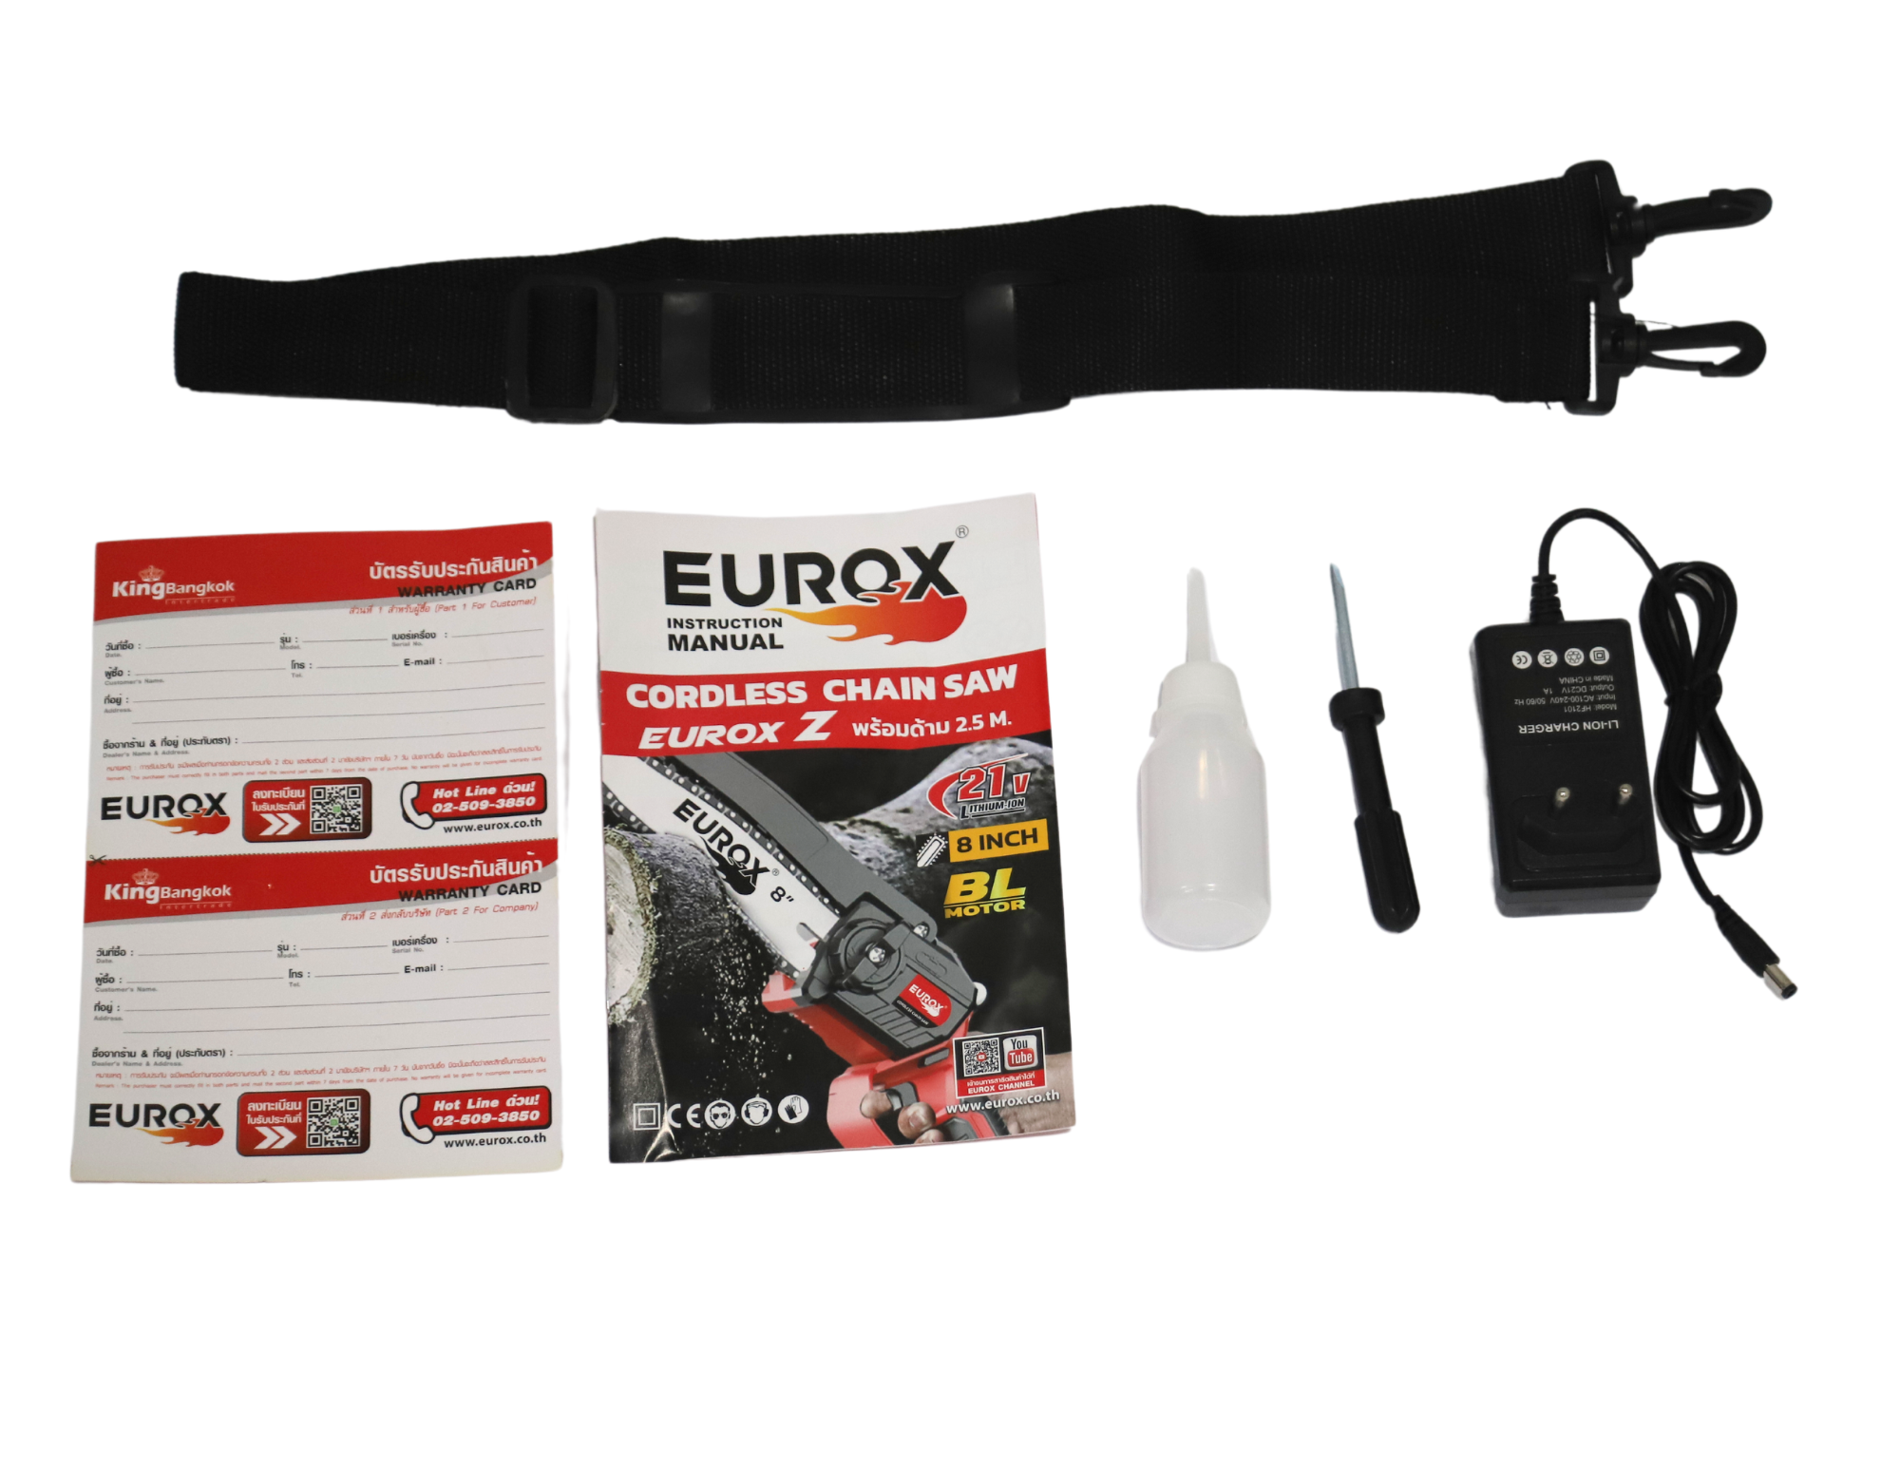
3. โปรโมชั่น
ราคาปลีก | 4,190.00 บาท | จำนวน | 1 ตัว | GP | 51.70%
ราคาพิเศษ 1 | 0 บาท | จำนวน | 0 ตัว | GP | 0.00%
ราคาพิเศษ 2 | 0 บาท | จำนวน | 0 ตัว | GP | 0.00%
ระยะเวลา | -
เป้าต่อเดือน
MT1 | 0 ตัว | MT2 | 0 ตัว | TT2 | 0 ตัว
ONL | 0 ตัว | OUL/TT1 | 0 ตัว
สถานะใหม่ | - |  |  |  |  | ใบโปร/ใบขาย
หมายเหตุการจัดโปร | -

4. ช่องทางการขายสินค้า
ช่องทางขาย
MT1 | [ ] | MT2 | [ ] | TT2 | [ ]
OUL/TT1 | [ ] | ONL | [ ]
ช่องทางลูกค้า
MT | [ ] | SEMI | [ ] | T2-T3 | [ ]
TN | [ ] | ONL | [ ] | TV | [ ]
อื่นๆ | [ ] ระบุ

5. VDO Utility
ไม่มีข้อมูล

